Hoja1
 |  | UNIVERSIDAD SURCOLOMBIANA |  |  |  |  |  |  |  |  |  |  |  |  |  | 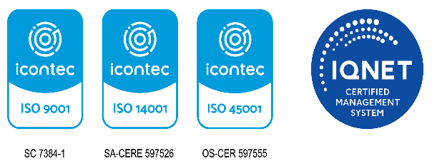
 |  | GESTIÓN DE INFRAESTRUCTURA
 |  | PROGRAMA DE MANTENIMIENTO PREVENTIVO DE BIENES INSTITUCIONALES

CÓDIGO |  | AP-INF-FO-02 |  |  | VERSIÓN |  | 7 |  | VIGENCIA |  |  |  | 2024 |  |  | Página |  | 1 DE 1

VIGENCIA:

SEDE | BIEN INSTITUCIONAL |  | UBICACIÓN | BLOQUE | FRECUENCIA | MANTENIMIENTO 1 |  | MANTENIMIENTO 2 |  | MANTENIMIENTO 3 |  | MANTENIMIENTO 4 |  | MANTENIMIENTO 5 |  | MANTENIMIENTO 6 |  | OBSERVACIONES
 | CÓDIGO DE INVENTARIO | EQUIPO |  |  |  | FECHA PROGRAMADA | FECHA EJECUTADA | FECHA PROGRAMADA | FECHA EJECUTADA | FECHA PROGRAMADA | FECHA EJECUTADA | FECHA PROGRAMADA | FECHA EJECUTADA | FECHA PROGRAMADA | FECHA EJECUTADA | FECHA PROGRAMADA | FECHA EJECUTADA

Vigilada Mineducación La versión vigente y controlada de este documento, solo podrá ser consultada a través del sitio web Institucional www.usco.edu.co, link Sistema Gestión de Calidad. La copia o impresión diferente a la publicada, será considerada como documento no controlado y su uso indebido no es de responsabilidad de la Universidad Surcolombiana.

